상품제안서
더바디 고급 캐주얼 골프 그린자켓 우드커버 헤드커버 PU방수커버 | 상품코드: F26055

 |  |  |  |  |  |  | 02-412-0044 | www.easy1.co.kr
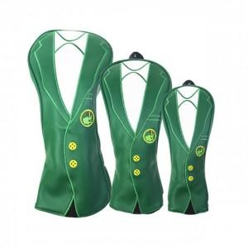

【상세/제작정보】

【인쇄/포장옵션】 | / 포장불가능

【공급단가】 | 수량 | 20~ | 50~ | 100~ | 300~ | 500~
*VAT별도 | 단가 | 64,750원 | 63,710원 | 62,160원 | 60,600원 | 59,570원

【상품 URL】 | http://www.easy1.co.kr/src/goods_detail.php?gdno=26055

